ツタ
背景モデル発注書

 | 名称 |  |  |  | 命名規則 |  | 概要
 | 背景モデル_ツタ |  |  |  | Model_Bg_Ivy |  | ステージの背景に配置するオブジェクトになります。

 | ポリゴン数(一つにつき) |  |  |  | テクスチャサイズ |  | テクスチャ形式 | テクスチャ名 | マテリアル名
 | 約1500程度 |  |  |  | 1024 × 1024 |  | .png | Tex_Bg_Ivy | Mat_Bg_Ivy

 | 提出期限 |  |  |  |  | 提出形式
 | 途中確認 |  |  | 2020-06-12 |  | スクリーンショット

 | 最終提出 |  |  | 2020-06-15 |  | Githubにデータを上げてください

 | 概要
 | ・同名のものを複数保存する場合は、名称の最後に連番で数字を入れてください

 |  | 参考画像

②
①
 |  |  | 参考イメージ |  |  |  |  |  |  | サイズ比
 |  |  | 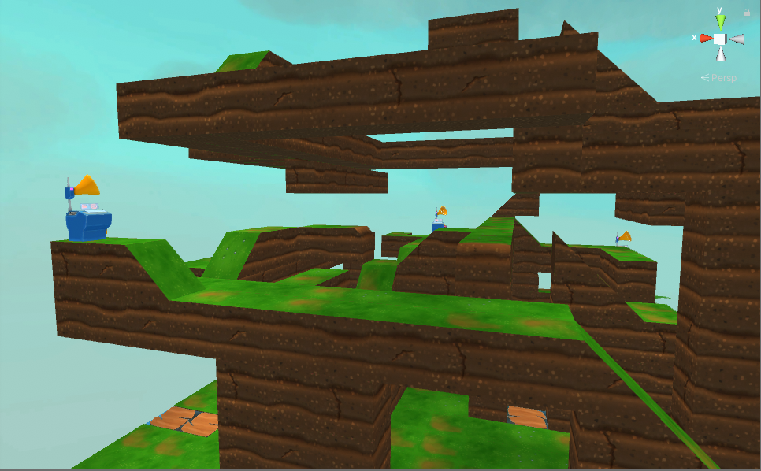 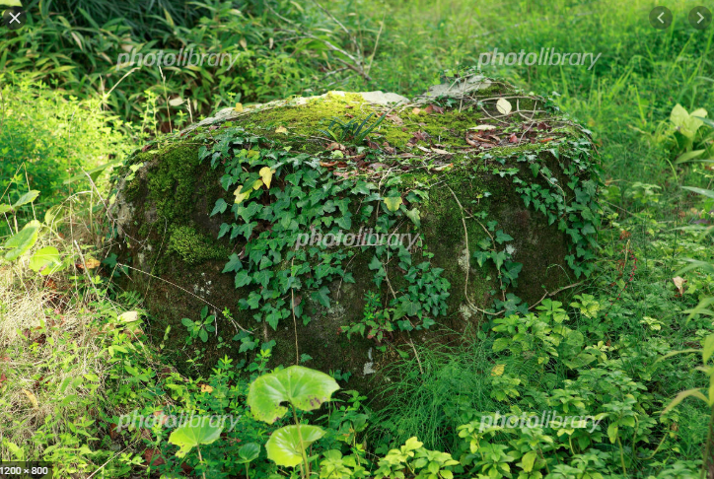

1マス分
2マス分
3マス分

 |  |  | ①のようにゲーム上では配置される想定です。 ②のような感じに、上から下に行くにつれ葉の数が少なく小さくなっていく。 ※作成時ですが、必ず既存の背景モデルをよく確認しながら行ってください。 実際にモデルを作成してから既存の背景モデルと並べるとやり直しが発生する可能性があるためです。 |  |  |  |  |  |  | ▲1,2,3マス分の各一つずつモデルを作成してください。

枯れ木
背景モデル発注書

 | 名称 |  |  |  | 命名規則 |  | 概要
 | 背景モデル_枯れ木 |  |  |  | Model_Bg_Deadtree |  | ステージの背景に配置するオブジェクトになります。

 | ポリゴン数(一つにつき) |  |  |  | テクスチャサイズ |  | テクスチャ形式 | テクスチャ名 | マテリアル名
 | 約1500程度 |  |  |  | 1024 × 1024 |  | .png | Tex_Bg_Deadtree | Mat_Bg_Deadtree

 | 提出期限 |  |  |  |  | 提出形式
 | 途中確認 |  |  | 2020-06-12 |  | スクリーンショット

 | 最終提出 |  |  | 2020-06-15 |  | Githubにデータを上げてください

 | 概要
 | ・同名のものを複数保存する場合は、名称の最後に連番で数字を入れてください

 |  | 参考画像

②
 |  |  | 参考イメージ |  |  |  |  |  |  | サイズ比
 |  |  | 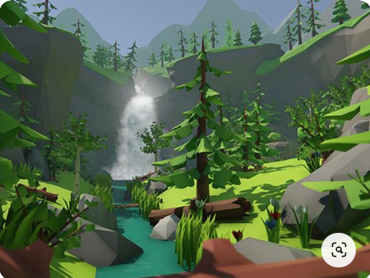 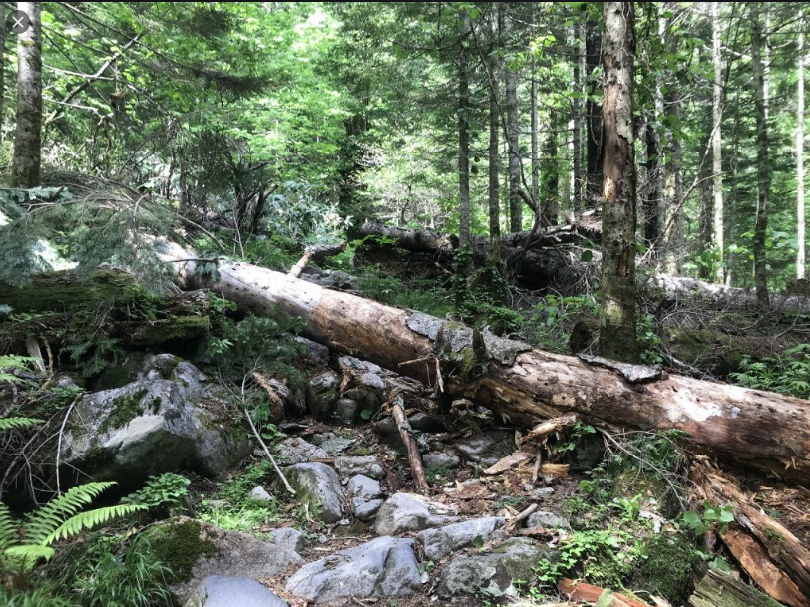

枯れ木サイズ

①

 |  |  |  |  |  |  |  |  |  | ▲プレイヤーとの比率はこのようになります。
 |  |  | ①ゲーム上のテイストは既に実装されている木と同じようなテイストで作成してください。 ②のような感じで、所々腐食し木の川が剥がれている感じ。 ※作成時ですが、必ず既存の木のモデルをよく確認しながら行ってください。 実際にモデルを作成してから既存の木と並べるとやり直しが発生する可能性があるためです。

